네이버로그인
네이버 소셜 로그인 정리

1 | https://developers.naver.com/products/login/api/api.md
 | 네이버 디벨로퍼 사이트 로그인하기

2 | open api 이용신청 |  | 사이트 화면 하단에 초록색 버튼 클릭
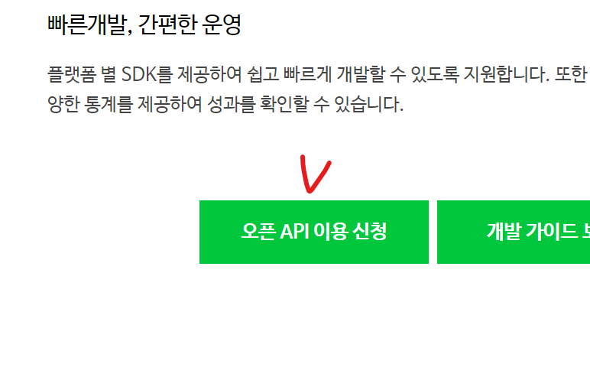

3 | 애플리케이션 이름 작성하기
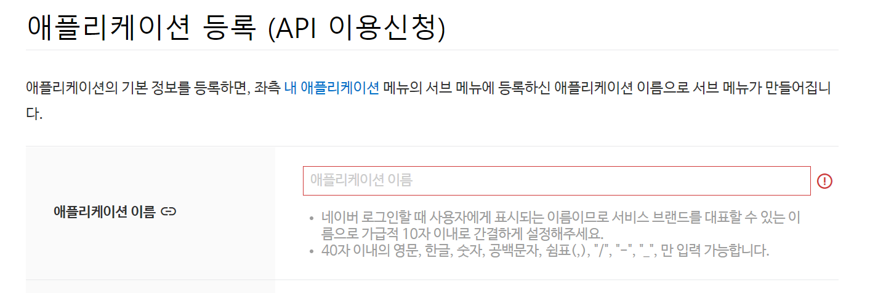

4 | 사용API에서 받아올 정보 체크박스 클릭
5 | 로그인 오픈 API서비스 환경에서 안드로이드 환경 추가
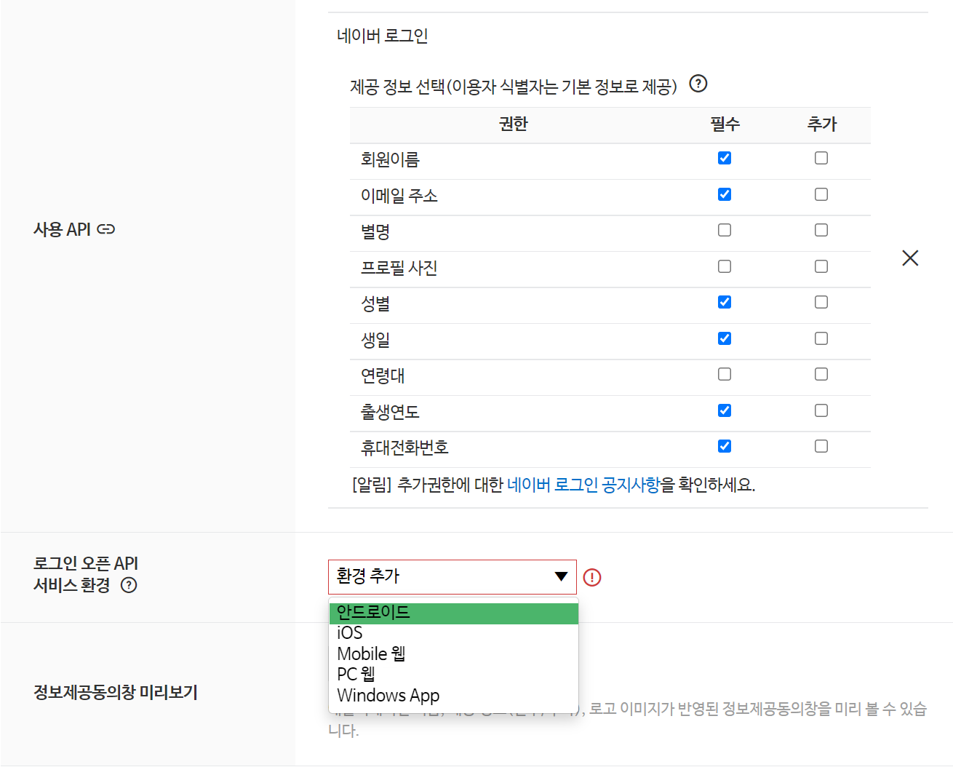

6 | 마켓등록안해서 다운로드URL 없으니까 대충 localhost로 갈겨쓰면 됨
 | http://localhost 뒤에 /middle, /anafor 이런거 써도 어차피 다운로드 안되니까 쓸필요없음

7 | 중요한 부분임… 틀리면 안됨
 | 복사해서 그대로 붙여넣기
 | com.example.anafor
 | 안드로이드 앱 패키지 이름 = manifests의 package

8 | 여기까지 다했으면 등록버튼클릭

9 | 방금 만든 애플리케이션의 정보에서
 | ClientID
 | Client Secret
 | App name
 | 세개 복사해서 메모장이나 카톡에 복붙
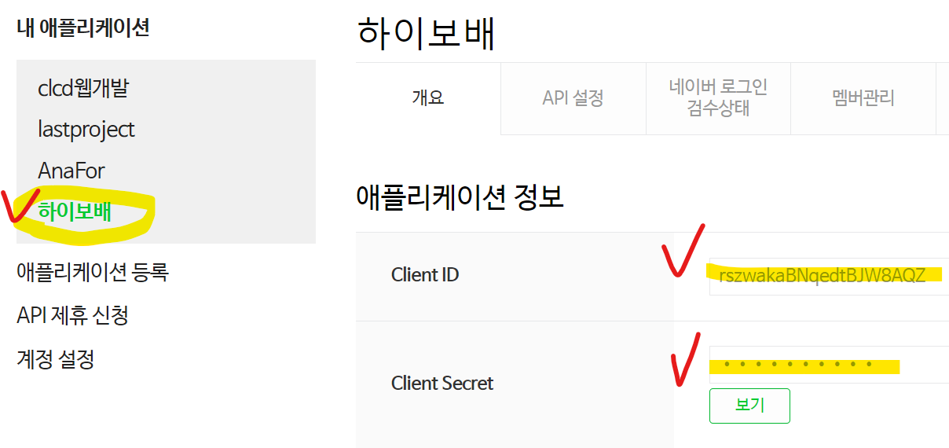

10 | 개발가이드 > 네이버 로그인 개발가이드 > 2.3.2 모바일 앱 > Android 개발자가이드 바로가기
 | https://developers.naver.com/docs/login/android/android.md

11 | 3번 개발환경설정 부터 보면됨
12 | 우리가 쓰고 있는것은 groovy
 | 안드로이드에서 사용하고 있는 것은 jdk8 버전
 | groovy에서 jdk8버전 복사하기
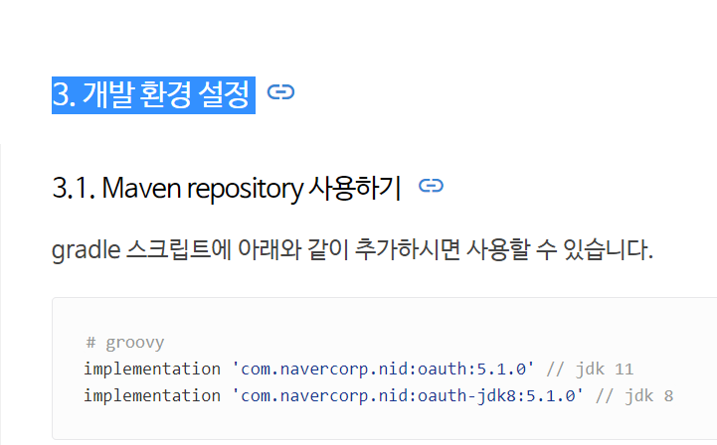

13 | build.gradle(Module…)에 dependencies{}안에 복사한거 붙여넣기,,,, 소셜로그인API 외에 추가하는데 필요한것은 lastproject 참고해서 넣으십쇼?
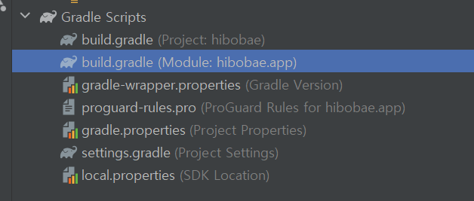

 | // 네이버 로그인용 API
 | implementation 'com.navercorp.nid:oauth-jdk8:5.1.0' // jdk 8

 | 복붙 하는김에 아래꺼도 붙여넣으세요 안넣으면 프로필메소드 복붙할때 에러납니다
 | // 코틀린 오픈안되서 추가 API 네이버로그인에서 사용.
 | implementation group: 'org.jetbrains.kotlinx', name: 'kotlinx-coroutines-core', version: '1.5.2', ext: 'pom'

 | 이렇게용

14 | Sync Now
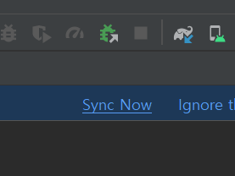

15 | 초기화 코드 복사해서 LoginActivity의 OnCreate안에 붙여넣기

 | 위 코드는 코틀린이기 때문에 자바로 바꿔주기위해서 가운데에 INSTANCE를 꼭 넣어주기
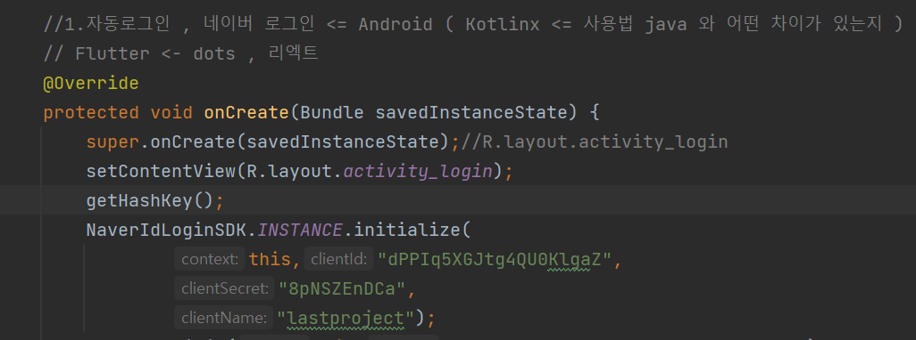

16 | 아까 메모장에 적어둔 자기꺼 Client id, Client secret, Client name 입력하기

17 | 우리는 수업시간에 배운 첫번째 방법을 사용할 것임.
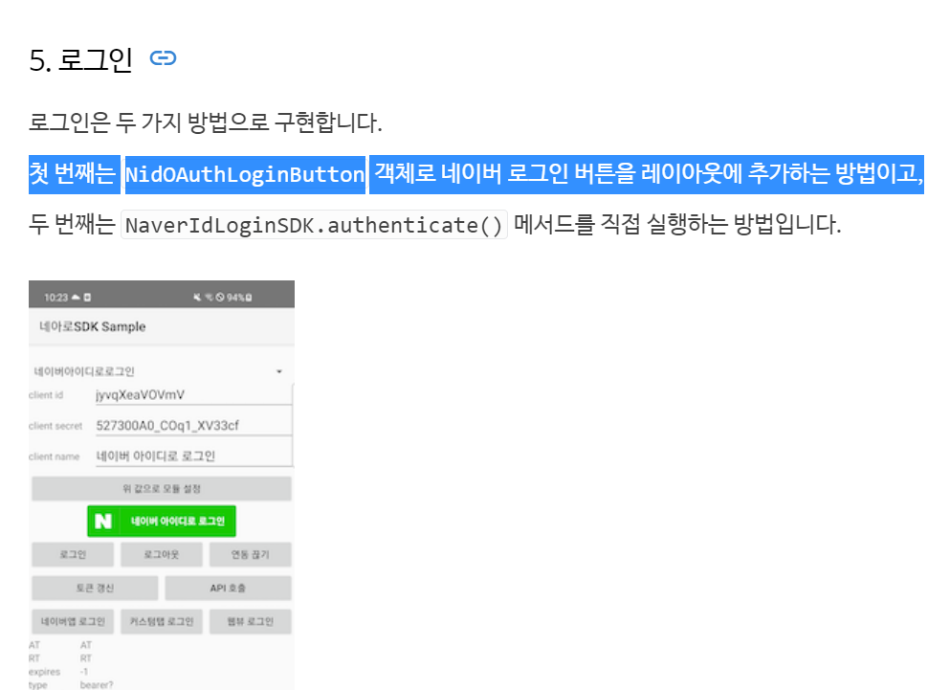

18 | 그대로 복사해서 레이아웃 파일에 붙여넣으세요
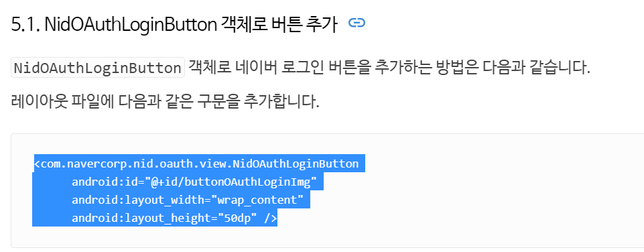

 | <com.navercorp.nid.oauth.view.NidOAuthLoginButton android:id="@+id/buttonOAuthLoginImg" android:layout_width="wrap_content" android:layout_height="50dp" />

19 | LoginActivity에서 방금 xml에 입력한 네이버 버튼아이디 찾아오기

 |  | NidOAuthLoginButton btn_naver = findViewById(R.id.btn_naver);

20 | Callback 바로 걸어주기
 | 콜백 메소드 ()괄호안에 new 입력하면 오버라이드 3개 자동으로 뜸
 | onSuccess(){}안에 logd입력해주셈
 | 성공했을때 뭘 가져오는지 찍어볼거임

 | Log.d(TAG, "onSuccess: " + NaverIdLoginSDK.INSTANCE.getAccessToken());
 | Log.d(TAG, "onSuccess: " + NaverIdLoginSDK.INSTANCE.getRefreshToken());
 | getNaverProfile();

 | onSuccess 안에 getNaverProfile();메소드는 이따가 만들면 호출하셈

 | 실패했을때랑 에러났을때도 로그찍어보셈…

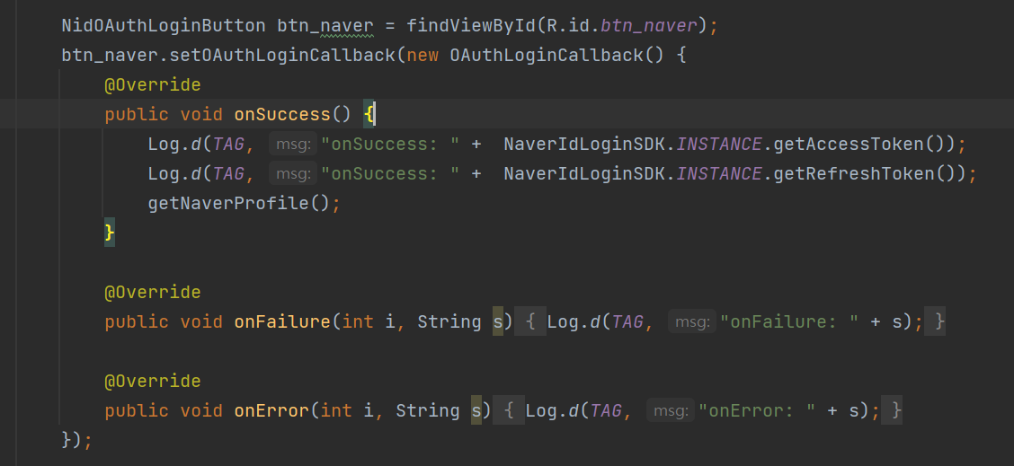

21 | 네이버 버튼 눌러서 로그인 해보면
 | 로그캣에 성공했을때 아래처럼 토큰 찍힘

22 | onCreate아래에 getNaverProfile 메소드 붙여넣고 호출
 | public void getNaverProfile(){ //<- 억세스 토큰 O일때만 성공함.
 | NidOAuthLogin authLogin = new NidOAuthLogin();
 | authLogin.callProfileApi(new NidProfileCallback<NidProfileResponse>() {
 | @Override
 | public void onSuccess(NidProfileResponse nidProfileResponse) {
 | Log.d(TAG, "onSuccess: " + nidProfileResponse.getProfile().getEmail());
 | Log.d(TAG, "onSuccess: " + nidProfileResponse.getProfile().getMobile());
 | Log.d(TAG, "onSuccess: " + nidProfileResponse.getProfile().getName());
 | }

 | @Override
 | public void onFailure(int i, String s) {
 | Log.d(TAG, "onFailure: " + s);
 | }

 | @Override
 | public void onError(int i, String s) {
 | Log.d(TAG, "onFailure: " + s);
 | }
 | });

 | }

카카오로그인
카카오 소셜 로그인 정리
1 | https://developers.kakao.com/
 | 카카오 디벨로퍼 로그인하세용

2 | 내 애플리케이션 -> 애플리케이션 추가하기
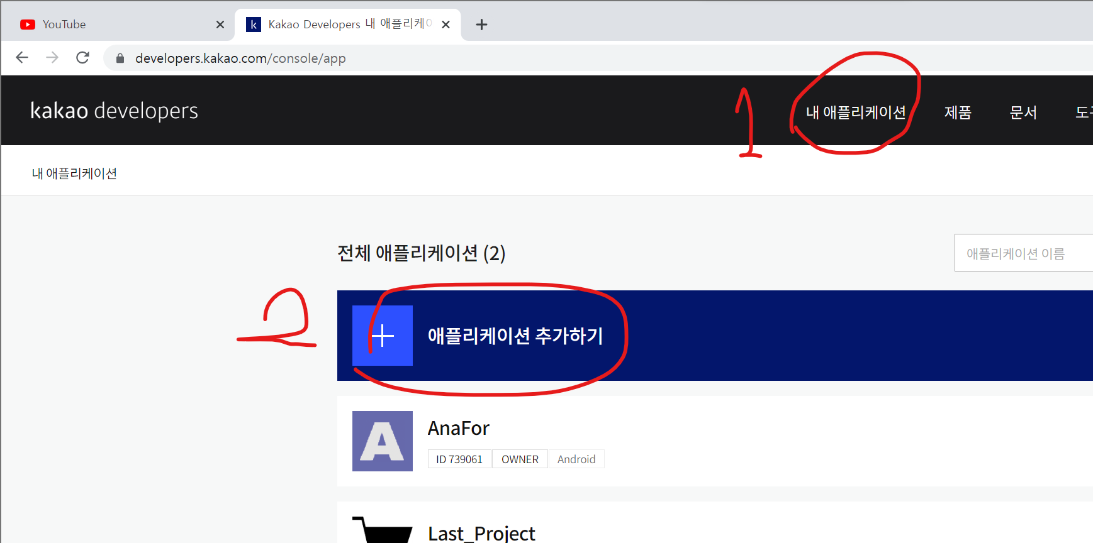

3 | 앱아이콘에 이미지 넣고 앱이름 작성
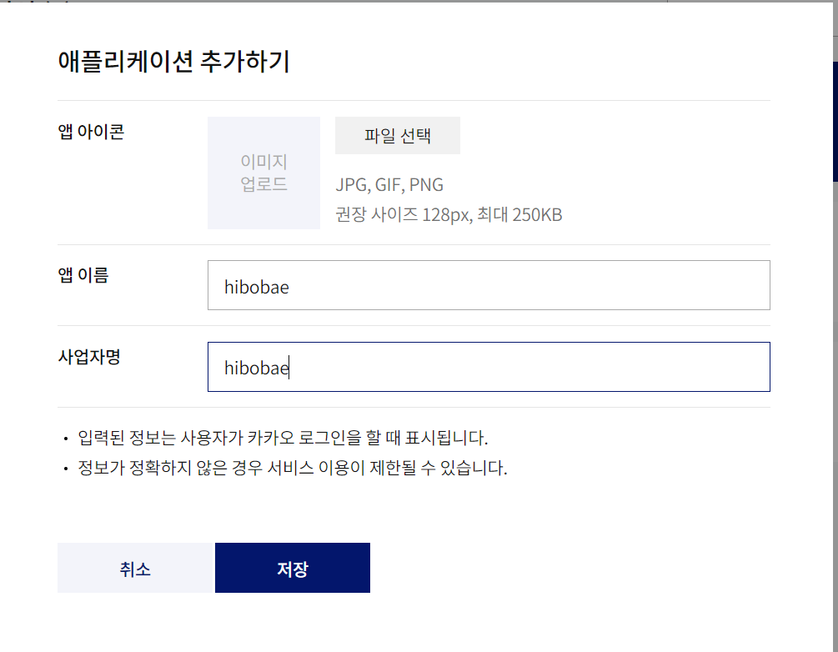

4 | 앱 이름은 안드로이드 Manifests에서 application의 label을 컨트롤 + 클릭 하면 이렇게 들어가짐, 얘를 복붙하고 저장하면됨

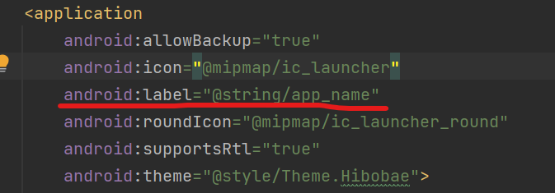

5 | 요약정보에서 네이티브 앱키 복사해서 메모장에 적어두기
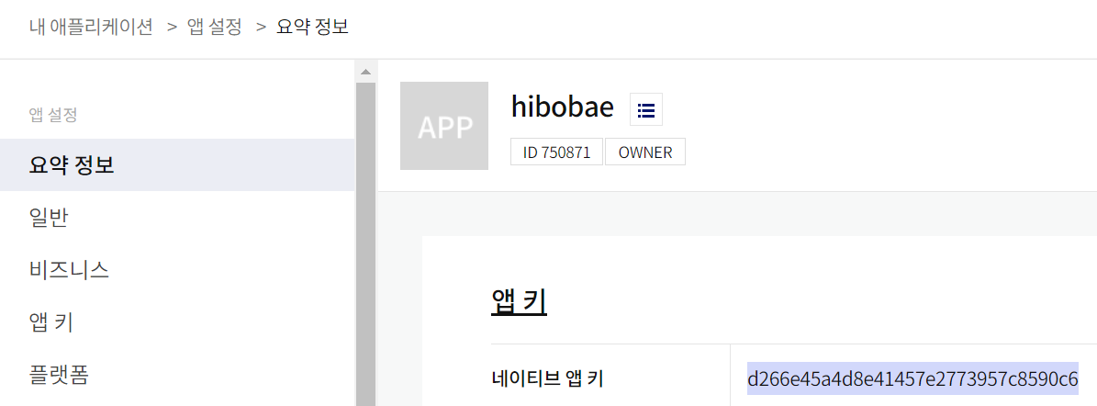

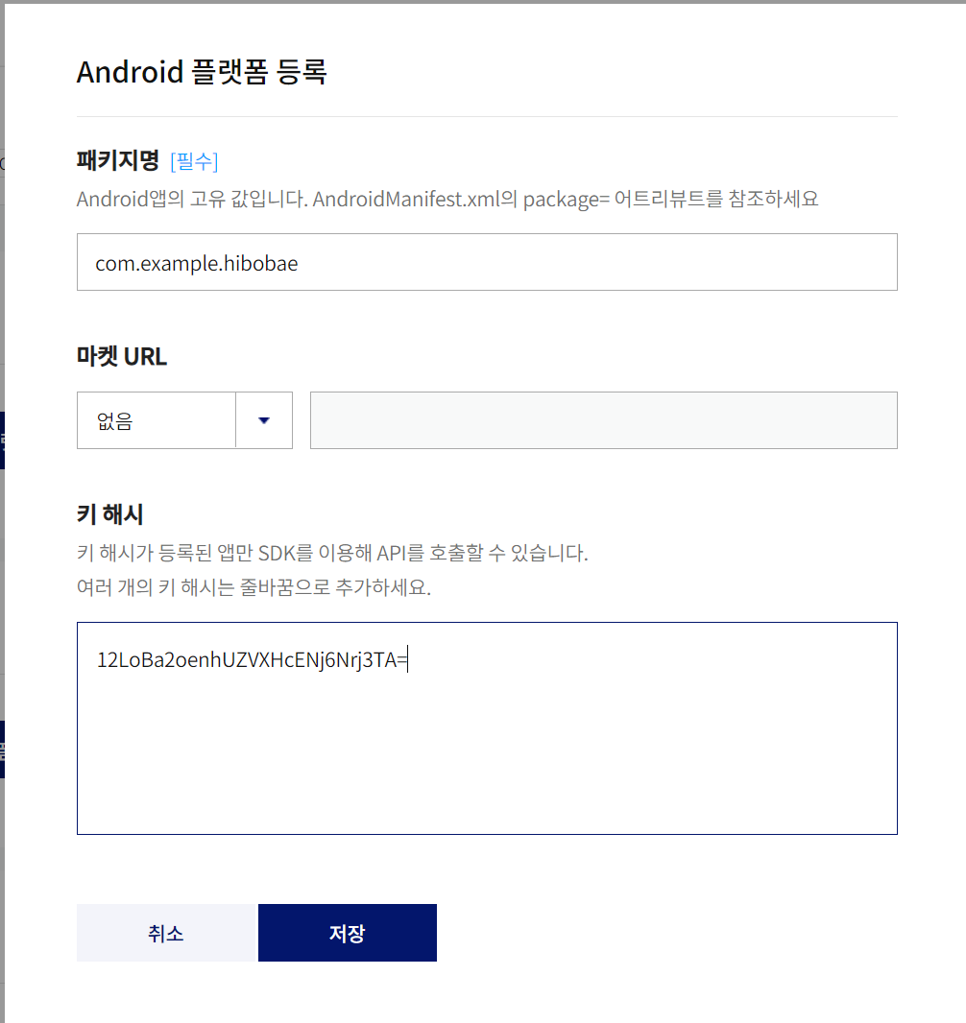
6 | 플랫폼 설정 들어가서 저장하기
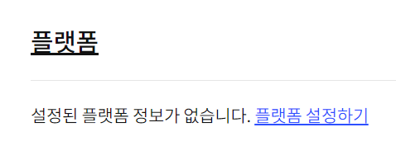

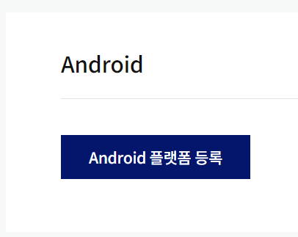

 |  |  | 마켓URL은 없으니까 없음

 |  | Manifest에서 패키지명 복사
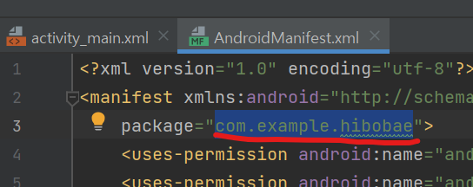

 | LoginActivity 안에 해시키 메소드 복붙하기

 | //해시키 private void getHashKey(){ PackageInfo packageInfo = null; try { packageInfo = getPackageManager().getPackageInfo(getPackageName(), PackageManager.GET_SIGNATURES); } catch (PackageManager.NameNotFoundException e) { e.printStackTrace(); } if (packageInfo == null) Log.e("KeyHash", "KeyHash:null"); for (Signature signature : packageInfo.signatures) { try { MessageDigest md = MessageDigest.getInstance("SHA"); md.update(signature.toByteArray()); Log.d("KeyHash", Base64.encodeToString(md.digest(), Base64.DEFAULT)); } catch (NoSuchAlgorithmException e) { Log.e("KeyHash", "Unable to get MessageDigest. signature=" + signature, e); } } }

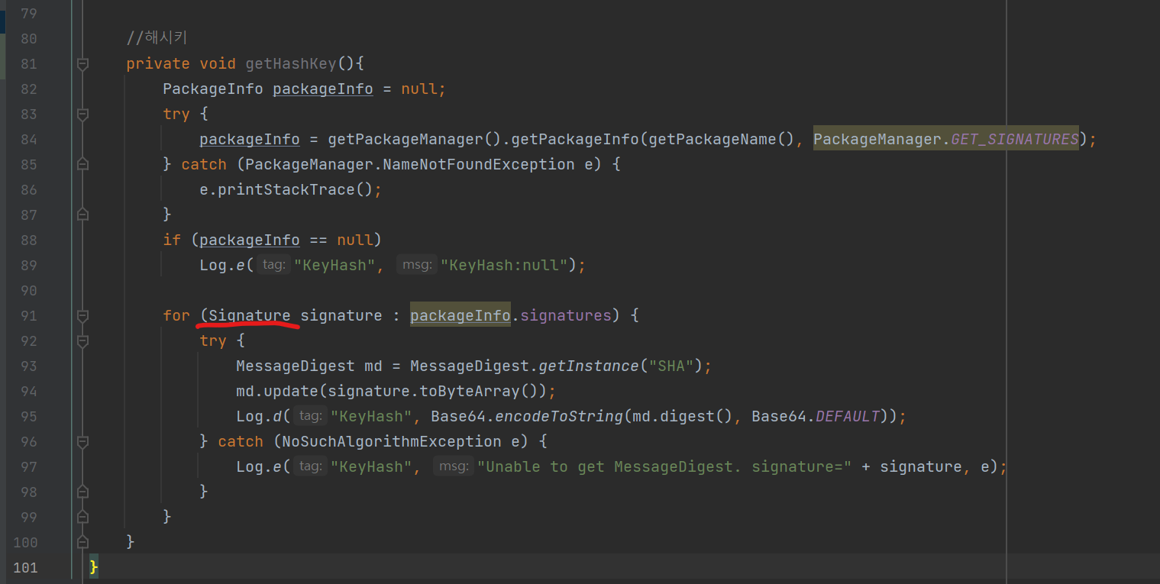

 | 혹시??
 | Signature에 빨간불 들어올수도 있고 안들어올수도 있는데
 | 빨간불뜨면
 | 클릭해서 둘중에 아래꺼 Signature(android.content.pm) 선택

 | onCreate안에 해시키얻는 메소드 호출하고 앱실행하면 로그캣에 hash키 뜸 이걸 키해시 입력란에 넣고 저장
 | 다른팀원들 키해시도 받아서 같이 저장

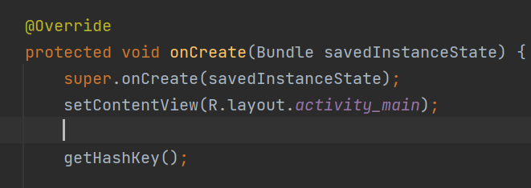

7 | 카카오 로그인 들어가서 OFF버튼클릭 -> 활성화 -> ON으로 켜주면됨
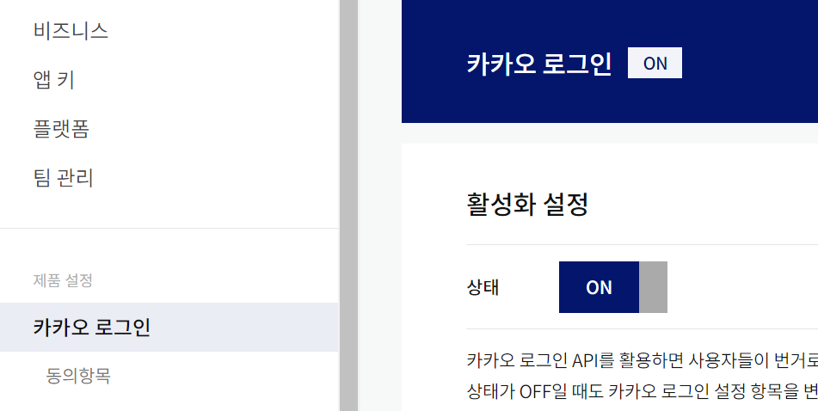

8 | 카카오 로그인 바로 아래 동의항목 들어감
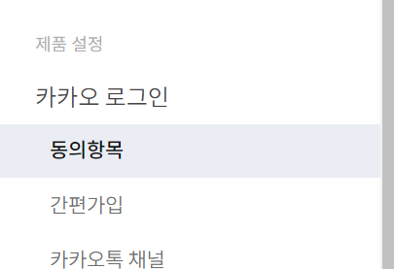

9 | 필요한 프로필 정보 받는걸로 설정함
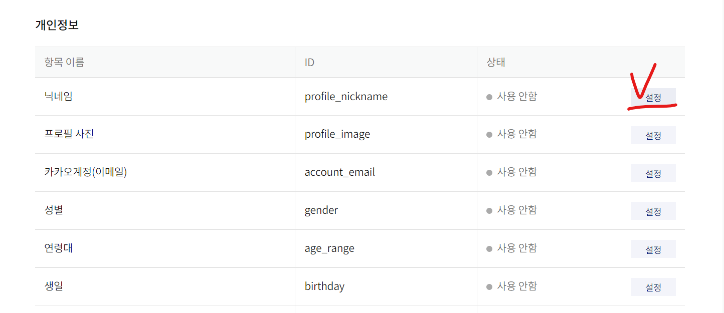

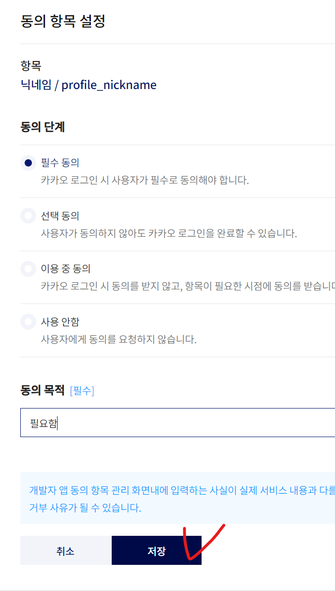

10 | 여기까지 됐으면 상단메뉴 문서 클릭

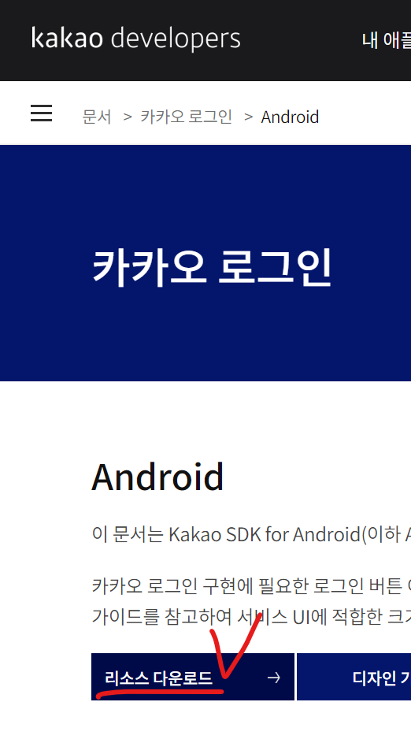

11 | 아래로 내려가면 카카오로그인 잇고 ANDROID 클릭 -> 리소스 다운로드클릭
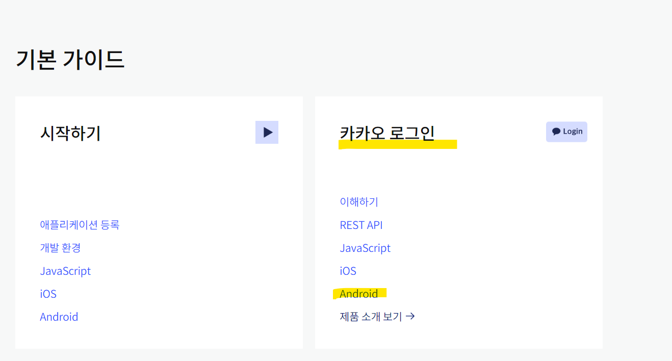

12 | 버튼이미지 대충 전체 다운로드해서 필요한 이미지 골라서 안드로이드 Drawable에 넣어주세요
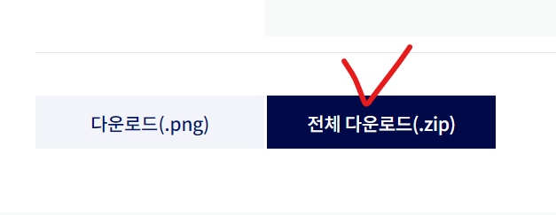

13 | https://developers.kakao.com/docs/latest/ko/kakaologin/android
 | 리소스 다운로드 버튼 있던 탭으로 돌아가기

14 | 시작하기전에 메뉴 들어가기
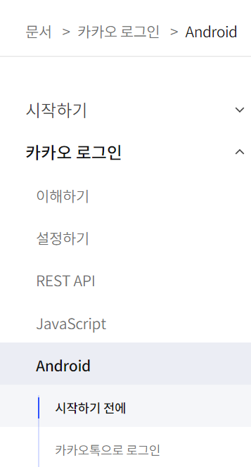

15 | 필요한 모듈 설치하기

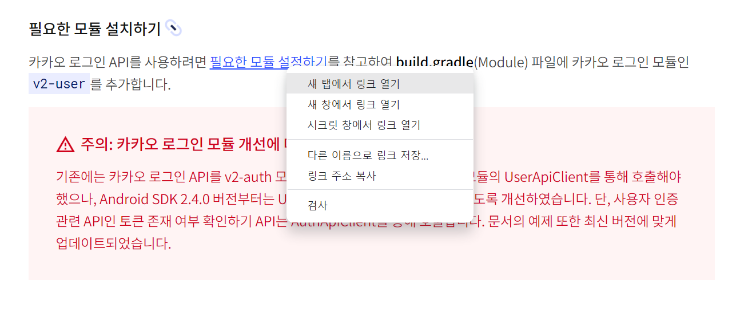

16 | 이거 복사해서 settings gradle에 넣어주기
 | maven { url 'https://devrepo.kakao.com/nexus/content/groups/public/'}

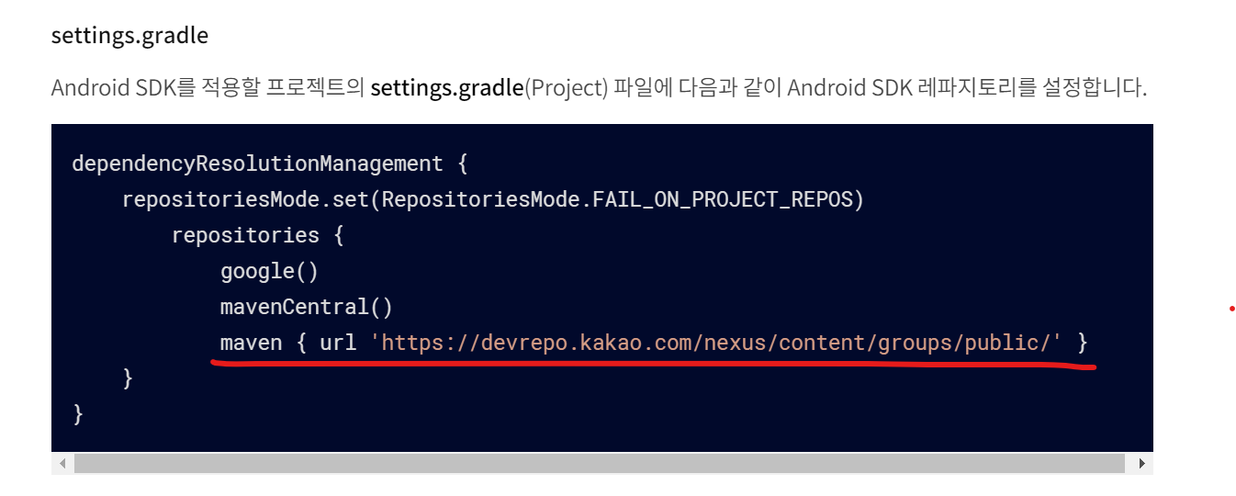

 | 우리꺼가 최신버전이라 ↑카카오API문서와 약간 형태가 다름
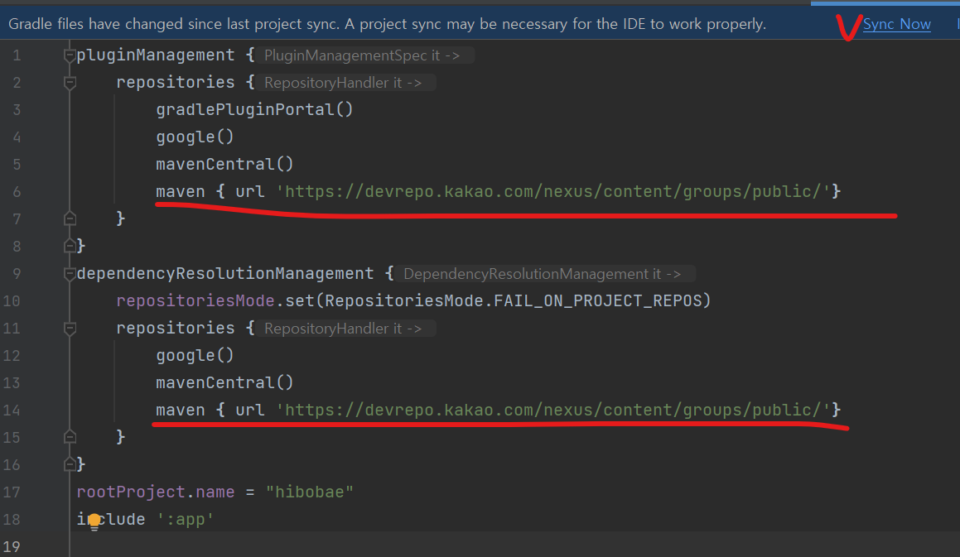

17 | API가 추가된 상태에서 작업해야됨// 필요한거 복사해서 안드로이드 빌드그래들에 붙여넣기

 | implementation "com.kakao.sdk:v2-user:2.10.0" // 카카오 로그인

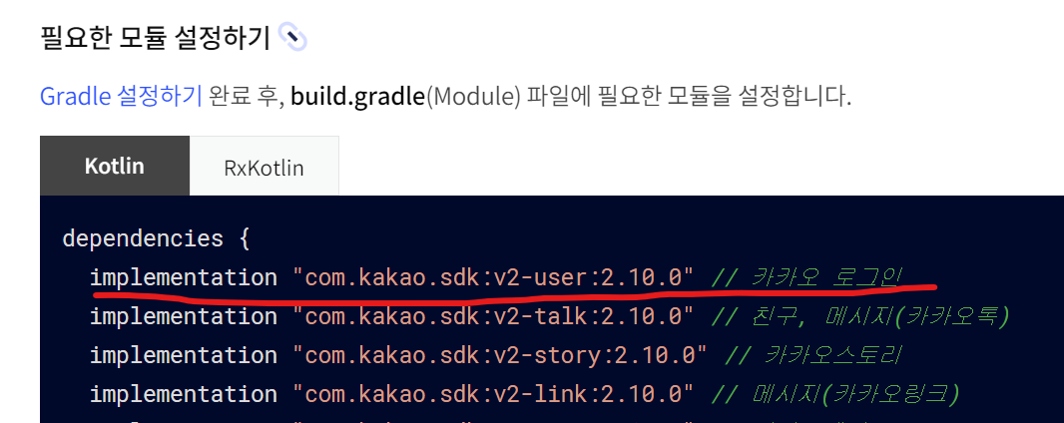

18 | 전에 Manifest에 인터넷 사용권한 입력함? 햇으면 pass

19 | https://developers.kakao.com/docs/latest/ko/kakaologin/android#before-you-begin
 | 얘도 복사해서 manifest에 복붙…
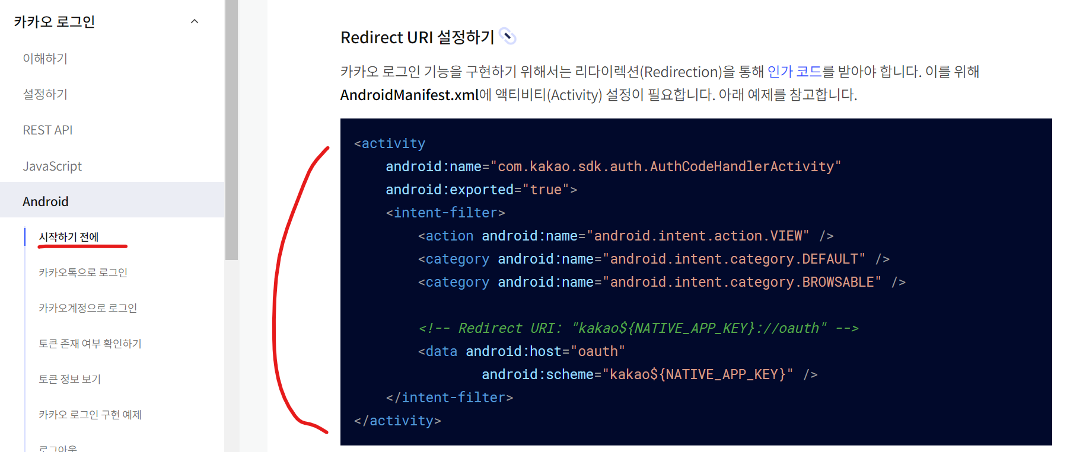

 | 이거 복붙하면
 | <activity android:name="com.kakao.sdk.auth.AuthCodeHandlerActivity" android:exported="true"> <intent-filter> <action android:name="android.intent.action.VIEW" /> <category android:name="android.intent.category.DEFAULT" /> <category android:name="android.intent.category.BROWSABLE" /> <!-- Redirect URI: "kakao${NATIVE_APP_KEY}://oauth" --> <data android:host="oauth" android:scheme="kakao${NATIVE_APP_KEY}" /> </intent-filter> </activity>

 | 아래처럼
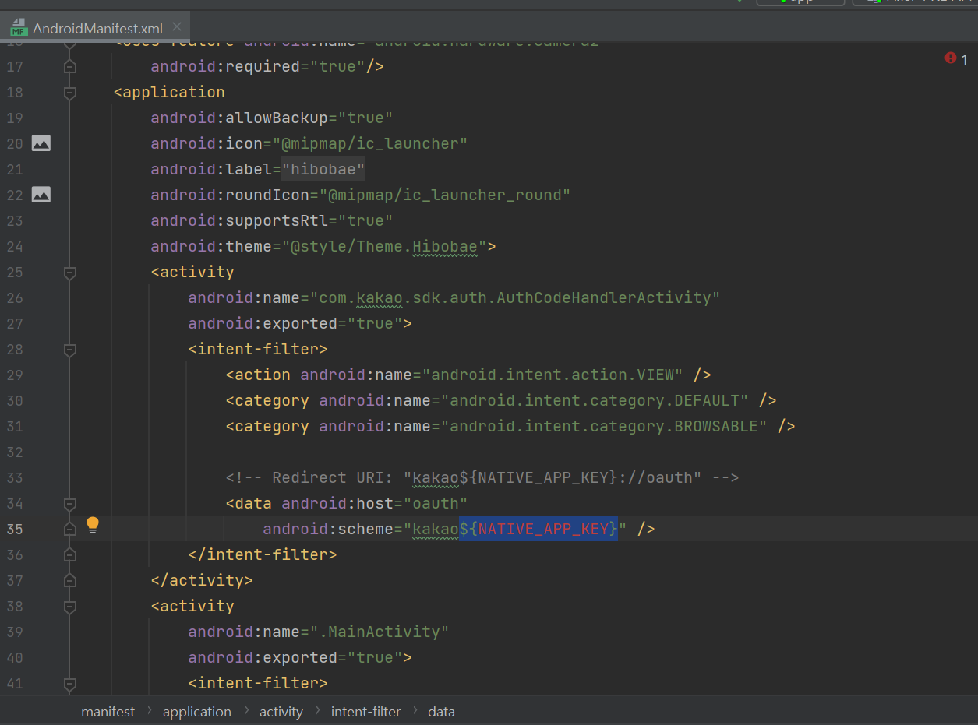

 | Manifest에서 애플리케이션 안쪽에 activity랑 동일선상으로 복붙해놓고
 | 파란색부분 지우고 kakao 뒤에 바로 붙여서 네이티브 앱키 붙여넣음

20 | 다시 로그인 액티비티로 가세요 알아보기편하게
 | 네아로 객체 초기화 코드 아래에 입력하세요,,,,

 | //카카오SDK적용 초기화 네이티브앱키입력
 | KakaoSdk.init(this,"자기꺼 어플 네이티브앱키 입력하면됩니다.");

 | 앱키는 맨 위에서 처음에 만들어서 저장했던 네이티브앱키를 넣어주세요
 | 저장안했으면 카카오디벨로퍼->내애플리케이션->요약정보->네이티브앱키

21 | 여기까지 하고 앱 실행해서 오류만 안나면 오케이-> 혹시라도 오류나면 위에서부터 다시확인

22 | activity_login.xml에 이미지뷰로 카카오버튼을 넣어주세요
 | <대충입력한 예시>
 | <?xml version="1.0" encoding="utf-8"?>
 | <LinearLayout
 | xmlns:android="http://schemas.android.com/apk/res/android"
 | xmlns:app="http://schemas.android.com/apk/res-auto"
 | xmlns:tools="http://schemas.android.com/tools"
 | android:layout_width="match_parent"
 | android:layout_height="match_parent"
 | tools:context=".MainActivity"
 | android:orientation="vertical">

 | <com.navercorp.nid.oauth.view.NidOAuthLoginButton
 | android:id="@+id/btn_naver"
 | android:layout_marginTop="100dp"
 | android:layout_width="match_parent"
 | android:layout_height="50dp" />

 | <ImageView
 | android:id="@+id/btn_kakao"
 | android:layout_width="wrap_content"
 | android:layout_height="wrap_content"
 | android:layout_margin="50dp"
 | android:src="@drawable/kakao_login_large_wide"/>
 | </LinearLayout>

23 | LoginActivity에서 이미지뷰 아이디 찾아주세요
 | 아래코드 복붙하시면 됩니다… (카카오디벨로퍼 캡쳐 안해도될것같아서 생략함)

 | //카카오 버튼 가져옴
 | ImageView btn_kakao = findViewById(R.id.btn_login_kakao);

 | //카카오 callback
 | Function2<OAuthToken, Throwable, Unit> callback = new Function2<OAuthToken, Throwable, Unit>() {
 | @Override
 | public Unit invoke(OAuthToken oAuthToken, Throwable throwable) {
 | if (oAuthToken != null){
 | Log.d(TAG,"카카오 토큰이 있음. 로그인 정보를 뺴오면 됨");
 | getKakaoProfile();
 | //goMain();
 | }else{
 | Log.d(TAG,"카카오 토큰이 없음." + throwable.toString());
 | }
 | return null;
 | }
 | };

 | //카카오 버튼 클릭시
 | btn_kakao.setOnClickListener(new View.OnClickListener() {
 | @Override
 | public void onClick(View v) {
 | if(UserApiClient.getInstance().isKakaoTalkLoginAvailable(LoginActivity.this)){
 | Log.d(TAG,"카톡설치 되있음"); |  |  | <- 카카오톡 설치여부
 | UserApiClient.getInstance().loginWithKakaoTalk(LoginActivity.this,callback); |  |  | 구별해서 로그인하겠다
 | }else{
 | Log.d(TAG,"카톡 설치 X"); |  |  | 핑크색 callback이
 | UserApiClient.getInstance().loginWithKakaoAccount(LoginActivity.this,callback); |  |  | 저기 위에 Function2임
 | }
 | }
 | });

 | 보기편하게 네이버 프로필 코드 아래에 카카오프로필 코드 입력하세요
 | //카카오 프로필 가져오기
 | public void getKakaoProfile(){
 | // 사용자 정보 요청 (기본)
 | UserApiClient.getInstance().me( (user, throwable) -> {
 | if(throwable != null){
 | Log.d(TAG, "onFailure: "+ throwable.toString());
 | //오류가 났을때는 어떤 오류인지를 Kakao에서 제공해줌 . KOE + 숫자
 | }else{
 | // [ { } ] json 구조처럼 바로 데이터가 있는게 아니라 Accuount라는 키로 한칸을 들어감(오브젝트)
 | //그안에서 profile을 얻어 올수가있음.
 | Account account = user.getKakaoAccount();
 | if(account != null){
 | Log.d(TAG, "onSuccess 이름: "+account.getProfile().getNickname());
 | Log.d(TAG, "onSuccess 이메일: "+account.getEmail());
 | }
 | }
 | return null;
 | });
 | }

 | 실행해보면 로그인 되서 로그캣에 정보 찍힐거임 -수업시간에 배운내용 끝, 이 이상은 나도잘...모름-

